15
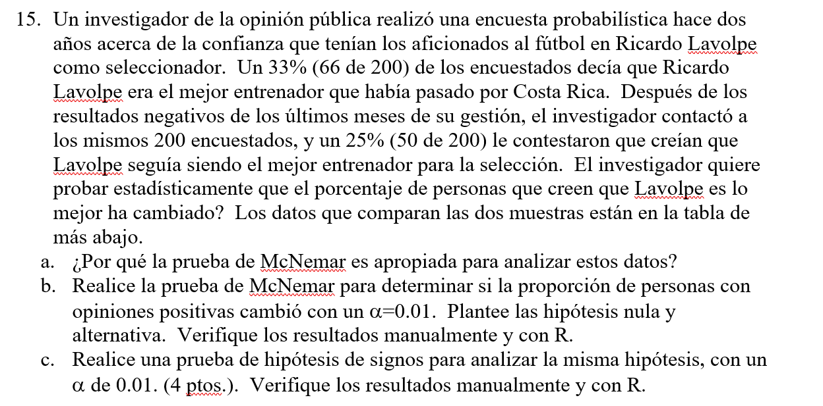

a) Porque la prueba de macnemar se enfoca en la muestras pareadas de antes y despues con la informacion que se encuentra en las celdas (1,2) y (2,1) es decir en las que se logra apreciar el cambio de opinion de los entrevistados.

b)
H0: Opinio positiva de Lavolve antes = opinion positiva de Lavolpe despues
H0: Opinio positiva de Lavolve antes diferente opinion positiva de Lavolpe despues

alfa= | 0.01
1=alfa= | 0.99 | despues
 |  |  |  | total
 | grupo | positiva | negativa
antes | positiva | 48 | 18 | 66
 | negativa | 2 | 132 | 134
 | total | 50 | 150 | 200

Uno de los supuestos que debe complir Macnemar es que los pares discordantes sean mayores o iguales a 20
en este caso los pares discordantes son: |  |  | 20

Calcular chi cuadrado tabular
x2t= x2ta,1gl | 6.634896601

chi cuadrado calculada

x-c^2= | 12.8

como el chi cuadrado calculado es mayor a chi cuadrado tabular rechazo ho

c)
H0: Opinio positiva de Lavolve antes = opinion positiva de Lavolpe despues
H0: Opinio positiva de Lavolve antes diferente opinion positiva de Lavolpe despues

alfa= | 0.01
1=alfa= | 0.99 | despues
 |  |  |  | diferencia | frecuencia
 | grupo | positiva | negativa
antes | positiva | 1 | 1 | 0 | 48
 | negativa | 1 | 0 | 1 | 18
 | positiva | 0 | 1 | -1 | 2
 | negativa | 0 | 0 | 0 | 132

r+= | 18
r-= | 2
n*= | 20

Pvalue=P(R<= MIN(R-,R+)| n=20, P=0,5) + P(R>= max(r+,r-)|n=20, P=0,5)
Pvalue=P(R<= 2| n=20, P=0,5) + P(R>= 18|n=20, P=0,5)
0.00020122528076 |  | 0.99997997284

0.00022125244141
como p value< alfa rechazo la hipotesis

16
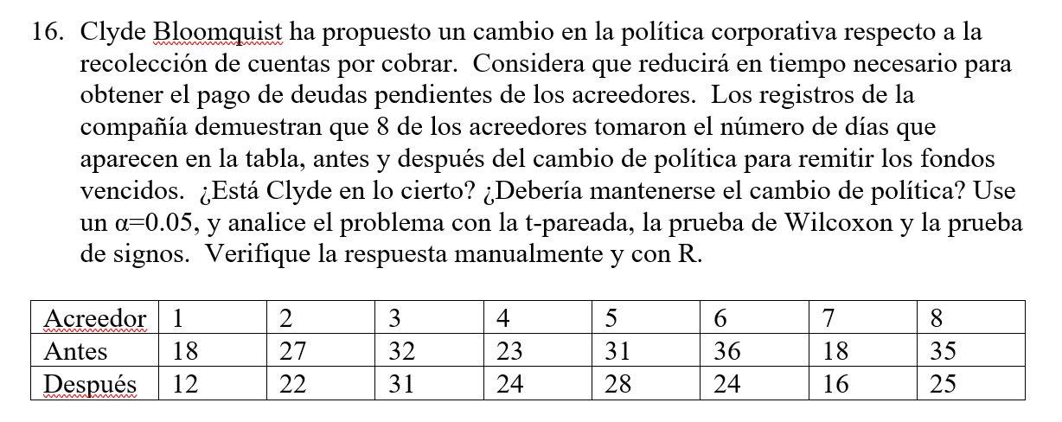

ho: miu1=miu2 | miud = 0
h1: miu1>miu2 | miud > 0 | t pareada

Acreedor | antes | despues | diferencias
1 | 18 | 12 | 6
2 | 27 | 22 | 5
3 | 32 | 31 | 1
4 | 23 | 24 | -1
5 | 31 | 28 | 3
6 | 36 | 24 | 12
7 | 18 | 16 | 2
8 | 35 | 25 | 10
promedio | 27.5 | 22.75 | 4.75
sd | 7.19 | 6.16 | 4.46

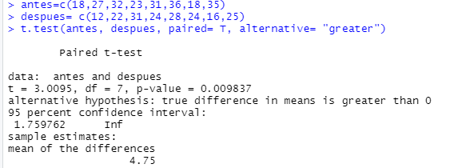
alfa= | 0.05 |  |  | 3.0095427676
tt=t(1-alfa,n-1gl)= | 1.8945786051

como t calculado mayor a t tabular se rechaza h0

 |  |  | 0.0098374239771

 |  |  |  |  | p value menor a alfa se rechaza

prueba de wilcoxon

ho: miu1=miu2 | miud = 0
h1: miu1>miu2 | miud > 0 | t pareada

Acreedor | antes | despues | diferencias | dif abs | rango | rango* | rango signo
3 | 32 | 31 | 1 | 1 | 1 | 1 | 1
4 | 23 | 24 | -1 | 1 | 2 | 1 | -1
7 | 18 | 16 | 2 | 2 | 3 | 3 | 3
5 | 31 | 28 | 3 | 3 | 4 | 4 | 4
2 | 27 | 22 | 5 | 5 | 5 | 5 | 5
1 | 18 | 12 | 6 | 6 | 6 | 6 | 6
8 | 35 | 25 | 10 | 10 | 7 | 7 | 7
6 | 36 | 24 | 12 | 12 | 8 | 8 | 8
promedio | 27.5 | 22.75 | 4.75
sd | 7.19 | 6.16 | 4.46

suma de enteros positivos S+= |  | 34 |  | n*= | 8
suma de enteros negativos S-= |  | -1 |  | w= min(|-1|, |34|)= |  | 1

 | alfa= | 0.05 |  | wt= | 5

 |  | como w < wt se rechaza ho

prueba de signos
ho: miu1=miu2 | miud = 0
h1: miu1>miu2 | miud > 0
Acreedor | antes | despues | diferencias | dif abs
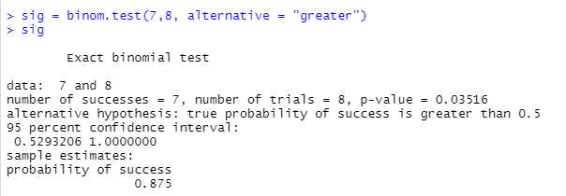
1 | 18 | 12 | 6 | +
2 | 27 | 22 | 5 | +
3 | 32 | 31 | 1 | +
4 | 23 | 24 | -1 | -
5 | 31 | 28 | 3 | +
6 | 36 | 24 | 12 | +
7 | 18 | 16 | 2 | +
8 | 35 | 25 | 10 | +
promedio | 27.5 | 22.75 | 4.75
sd | 7.19 | 6.16 | 4.46

alfa= | 0.05 |  | 0.03515625
n*= | 8 |  | como p value menor a alfa se rechaza la hipotesis

17
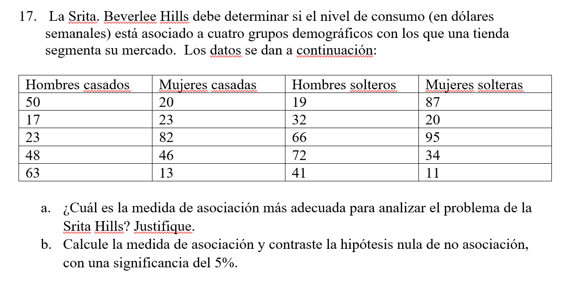

a) como es una variable cuali y otra cuanti es prefefible usar la prueba eta

b) | id | demo | consumo
 | 1 | hombres casados | 50 | Etiquetas de fila | Cuenta de consumo | Promedio de consumo2 | Var de consumo3
 | 2 | hombres casados | 17 | hombres casados | 5 | 40.2 | 377.7
 | 3 | hombres casados | 23 | hombres solteros | 5 | 46 | 506.5
 | 4 | hombres casados | 48 | mujeres casadas | 5 | 36.8 | 791.7
 | 5 | hombres casados | 63 | mujeres solteras | 5 | 49.4 | 1517.3
 | 6 | mujeres casadas | 20 | Total general | 20 | 43.1 | 697.56842105
 | 7 | mujeres casadas | 23
 | 8 | mujeres casadas | 82 | numerador | denominador
 | 9 | mujeres casadas | 46 | 42.05 | 13253.8
 | 10 | mujeres casadas | 13 | 42.05
 | 11 | hombres solteros | 19 | 198.45
 | 12 | hombres solteros | 32 | 198.45
 | 13 | hombres solteros | 66
 | 14 | hombres solteros | 72 | eta= | 0.19050322483
 | 15 | hombres solteros | 41
 | 16 | mujeres solteras | 87
 | 17 | mujeres solteras | 20
 | 18 | mujeres solteras | 95 | h0: eta =0
 | 19 | mujeres solteras | 34 | h1: eta dif 0
 | 20 | mujeres solteras | 11
 |  |  |  | F tabular | 3.1273500051
 |  |  |  | alfa= | 0.05

 | metodo del p value |  |  | f calculado
 | 0.89435792018 |  |  | 0.037658148566 | 0.20084345902
 |  |  |  | 5.3333333333

 |  |  |  | no se rechaza

18
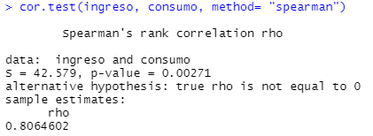
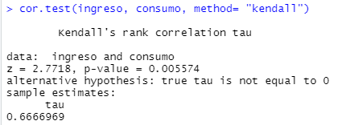
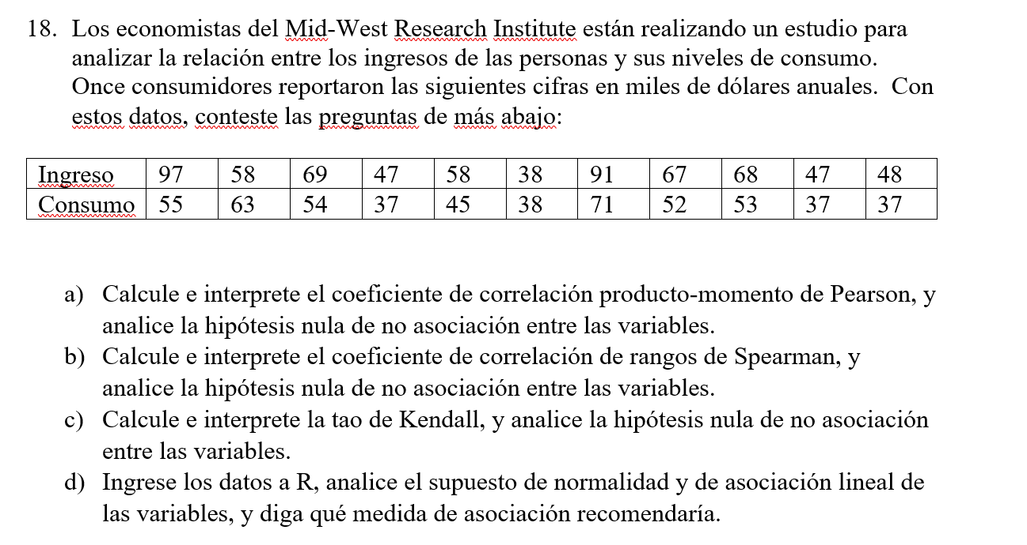

a) | x | y | xy | xi-xbarra | (xi-xbarra)^2 | yi-ybarra | (yi-ybarra)^2 | (Xi-xbarra)*(Yi-ybarra)
 | ingreso | consumo
 | 97 | 55 | 5335 | 34.454545455 | 1187.1157025 | 5.7272727273 | 32.801652893 | 197.33057851
 | 58 | 63 | 3654 | -4.5454545455 | 20.661157025 | 13.727272727 | 188.43801653 | -62.396694215
 | 69 | 54 | 3726 | 6.4545454545 | 41.661157025 | 4.7272727273 | 22.347107438 | 30.512396694
 | 47 | 37 | 1739 | -15.545454545 | 241.66115702 | -12.272727273 | 150.61983471 | 190.78512397
 | 58 | 45 | 2610 | -4.5454545455 | 20.661157025 | -4.2727272727 | 18.256198347 | 19.421487603
 | 38 | 38 | 1444 | -24.545454545 | 602.47933884 | -11.272727273 | 127.07438017 | 276.69421488
 | 91 | 71 | 6461 | 28.454545455 | 809.66115702 | 21.727272727 | 472.07438017 | 618.23966942
 | 67 | 52 | 3484 | 4.4545454545 | 19.842975207 | 2.7272727273 | 7.4380165289 | 12.148760331
 | 68 | 53 | 3604 | 5.4545454545 | 29.752066116 | 3.7272727273 | 13.892561983 | 20.330578512
 | 47 | 37 | 1739 | -15.545454545 | 241.66115702 | -12.272727273 | 150.61983471 | 190.78512397
 | 48 | 37 | 1776 | -14.545454545 | 211.57024793 | -12.272727273 | 150.61983471 | 178.51239669
prom | 62.545454545 | 49.272727273
ds | 18.511421536 | 11.550678847
suma | 688 | 542 | 35572 |  | 3426.7272727 |  | 1334.1818182 | 1672.3636364

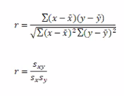
 |  |  | 0.7821380896 |  | la asociacion entre … y … es moderada y positiva, a medidad de que aumenta la glucosa aunmenta la emoglobina

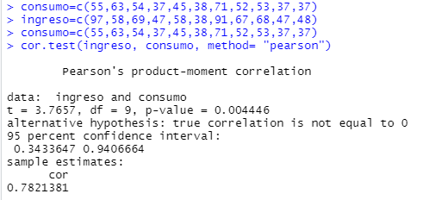

prueba de hipotesis

t tabular= | 1.8331129327
t calculad0= | 3.7656795593 |  |  | 0.20770171154

se rechaza la hipotesis t calculado> t tabular

 |  |  |  | 0.0044459380265
 |  |  | 0.0022229690133 | p value menor a alfa, se rechaza
 |  |  | 0.0022229690133

 | x | y | rango x | rango x* | rango y | rango y* | d1 | d1^2
 | ingreso | consumo
 | 47 | 37 | 2 | 2.5 | 1 | 2 | 0.5 | 0.25
 | 47 | 37 | 3 | 2.5 | 2 | 2 | 0.5 | 0.25
 | 48 | 37 | 4 | 4 | 3 | 2 | 2 | 4
 | 38 | 38 | 1 | 1 | 4 | 4 | -3 | 9
 | 58 | 45 | 6 | 5.5 | 5 | 5 | 0.5 | 0.25
 | 67 | 52 | 7 | 7 | 6 | 6 | 1 | 1
 | 68 | 53 | 8 | 8 | 7 | 7 | 1 | 1
 | 69 | 54 | 9 | 9 | 8 | 8 | 1 | 1
 | 97 | 55 | 11 | 11 | 9 | 9 | 2 | 4
 | 58 | 63 | 5 | 5.5 | 10 | 10 | -4.5 | 20.25
 | 91 | 71 | 10 | 10 | 11 | 11 | -1 | 1
 |  |  |  |  |  |  |  | 42

19
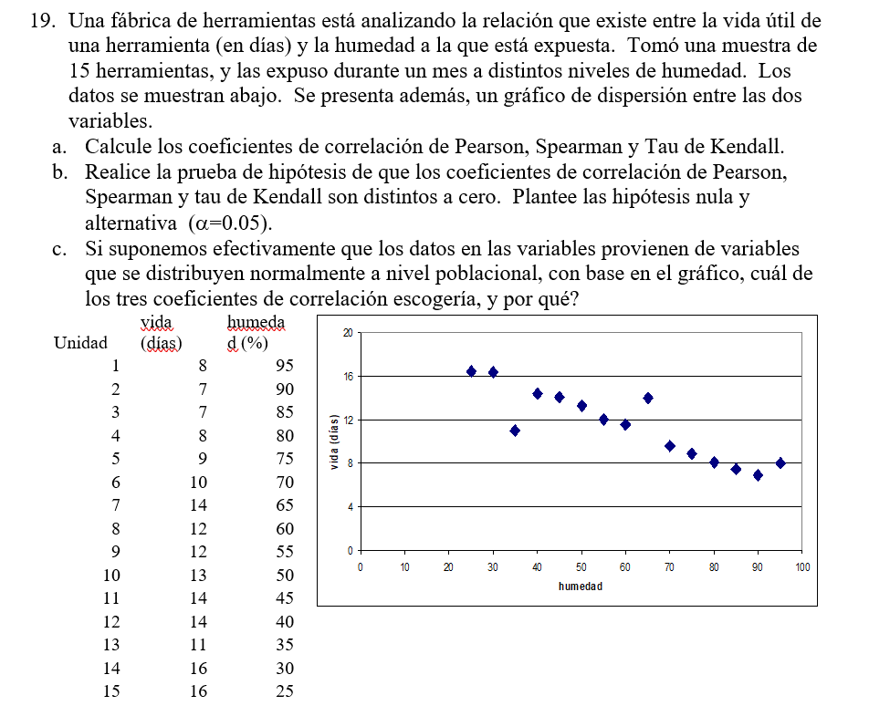

coeficiente de correlacion de pearson
 | x | y | xy | Xi-xbarra | (Xi-xbarra)^2 | Yi-ybarra | (Yi-ybarra)^2 | (Xi-xbarra)*(Yi-ybarra)
unidad | vida | humedad
1 | 8 | 95 | 760 | -3.4 | 11.56 | 35 | 1225 | -119
2 | 7 | 90 | 630 | -4.4 | 19.36 | 30 | 900 | -132
3 | 7 | 85 | 595 | -4.4 | 19.36 | 25 | 625 | -110
4 | 8 | 80 | 640 | -3.4 | 11.56 | 20 | 400 | -68
5 | 9 | 75 | 675 | -2.4 | 5.76 | 15 | 225 | -36
6 | 10 | 70 | 700 | -1.4 | 1.96 | 10 | 100 | -14
7 | 14 | 65 | 910 | 2.6 | 6.76 | 5 | 25 | 13
8 | 12 | 60 | 720 | 0.6 | 0.36 | 0 | 0 | 0
9 | 12 | 55 | 660 | 0.6 | 0.36 | -5 | 25 | -3
10 | 13 | 50 | 650 | 1.6 | 2.56 | -10 | 100 | -16
11 | 14 | 45 | 630 | 2.6 | 6.76 | -15 | 225 | -39
12 | 14 | 40 | 560 | 2.6 | 6.76 | -20 | 400 | -52
13 | 11 | 35 | 385 | -0.4 | 0.16 | -25 | 625 | 10
14 | 16 | 30 | 480 | 4.6 | 21.16 | -30 | 900 | -138
15 | 16 | 25 | 400 | 4.6 | 21.16 | -35 | 1225 | -161
suma | 171 | 900 | 9395 | 0 | 135.6 | 0 | 7000 | -865
promedio | 11.4 | 60
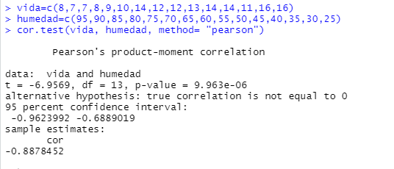
ds | 3.1121880222 | 22.360679775

 | r de person= | -0.88784518284
 | La asociacion entre la vida y la humedad es alta y negativa, a medida de que aumente la vida disminuye la humedad

r de spearman
 | x | y | Rango x | Rango x* | Rango y | Rango y* | d1 | d2^2
unidad | vida | humedad
15 | 16 | 25 | 15 | 14.5 | 1 | 1 | 13.5 | 182.25
14 | 16 | 30 | 14 | 14.5 | 2 | 2 | 12.5 | 156.25
13 | 11 | 35 | 7 | 7 | 3 | 3 | 4 | 16
12 | 14 | 40 | 13 | 12 | 4 | 4 | 8 | 64
11 | 14 | 45 | 12 | 12 | 5 | 5 | 7 | 49
10 | 13 | 50 | 10 | 10 | 6 | 6 | 4 | 16
9 | 12 | 55 | 9 | 8.5 | 7 | 7 | 1.5 | 2.25
8 | 12 | 60 | 8 | 8.5 | 8 | 8 | 0.5 | 0.25
7 | 14 | 65 | 11 | 12 | 9 | 9 | 3 | 9
6 | 10 | 70 | 6 | 6 | 10 | 10 | -4 | 16
5 | 9 | 75 | 5 | 5 | 11 | 11 | -6 | 36
4 | 8 | 80 | 4 | 3.5 | 12 | 12 | -8.5 | 72.25
3 | 7 | 85 | 2 | 1.5 | 13 | 13 | -11.5 | 132.25
2 | 7 | 90 | 1 | 1.5 | 14 | 14 | -12.5 | 156.25
1 | 8 | 95 | 3 | 3.5 | 15 | 15 | -11.5 | 132.25
suma | 171 | 900 |  |  |  |  |  | 1040
promedio | 11.4 | 60
ds | 3.1121880222 | 22.360679775

 |  |  | numerador |  | r de spearman
n= | 15 |  | -484 |  | -0.87052612539
tx= | 4 |  | denominador
ty= | 0 |  | 555.98561132

tau de kendall

unidad | vida | humedad | S+ | S-
15 | 16 | 25 | 0 | 13
14 | 16 | 30 | 0 | 13
13 | 11 | 35 | 6 | 6
12 | 14 | 40 | 0 | 9
11 | 14 | 45 | 0 | 9
10 | 13 | 50 | 1 | 8
9 | 12 | 55 | 1 | 6
8 | 12 | 60 | 1 | 6
7 | 14 | 65 | 0 | 6
6 | 10 | 70 | 0 | 5
5 | 9 | 75 | 0 | 4
4 | 8 | 80 | 0 | 2
3 | 7 | 85 | 1 | 0
2 | 7 | 90 | 1 | 0
1 | 8 | 95 | 0 | 0
suma | 171 | 900 | 11 | 87
promedio | 11.4 | 60
ds | 3.1121880222 | 22.360679775
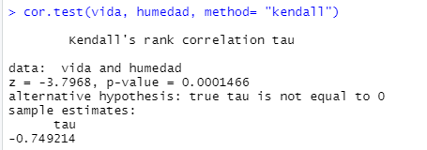
s= | -76

DENOMINADOR |  |  | -0.73800321855
10.049875621 | 10.246950766

20
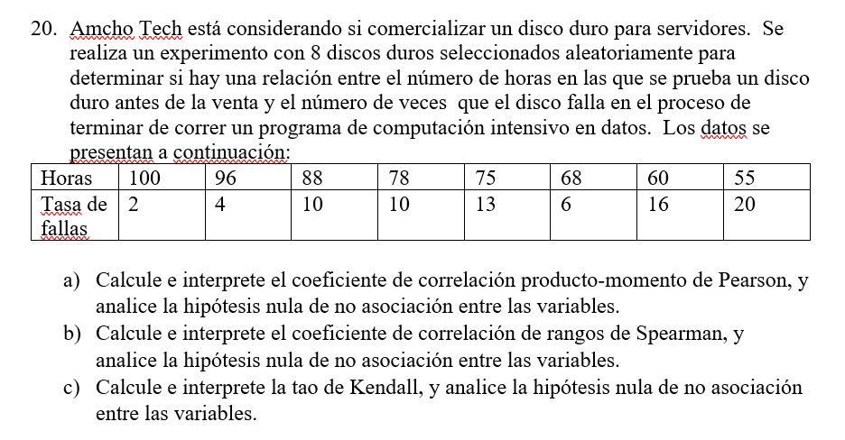

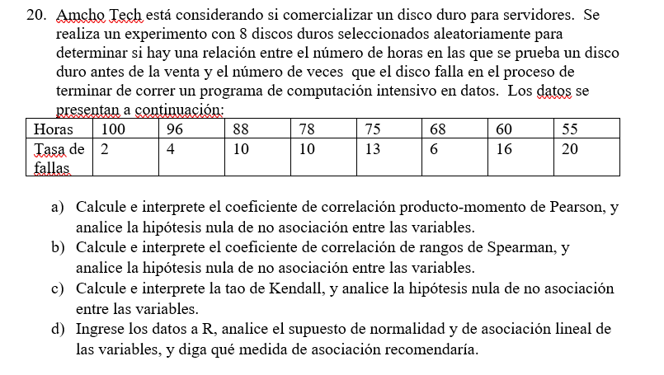

24
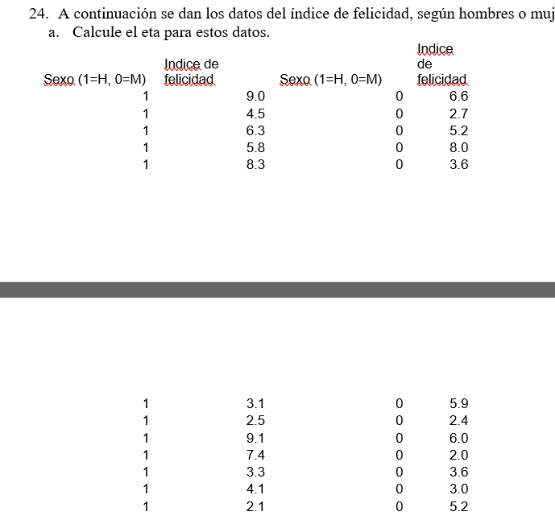

id | Genero | felicidad
1 | hombre | 9 | Etiquetas de fila | Cuenta de felicidad | Promedio de felicidad2 | Var de felicidad3
2 | hombre | 4.5 | hombre | 12 | 5.4583333333 | 6.4990151515
3 | hombre | 6.3 | mujer | 12 | 4.5166666667 | 3.6015151515
4 | hombre | 5.8 | Total general | 24 | 4.9875 | 5.0620108696
5 | hombre | 8.3
6 | hombre | 3.1 | numerador
7 | hombre | 2.5 | 2.6602083333
8 | hombre | 9.1 | 2.6602083333
9 | hombre | 7.4
10 | hombre | 3.3 | denominador
11 | hombre | 4.1 | 116.42625
12 | hombre | 2.1
13 | mujer | 6.6
14 | mujer | 2.7 | eta= | 0.2137703006
15 | mujer | 5.2
16 | mujer | 8
17 | mujer | 3.6
18 | mujer | 5.9
19 | mujer | 2.4
20 | mujer | 6
21 | mujer | 2
22 | mujer | 3.6
23 | mujer | 3
24 | mujer | 5.2

25
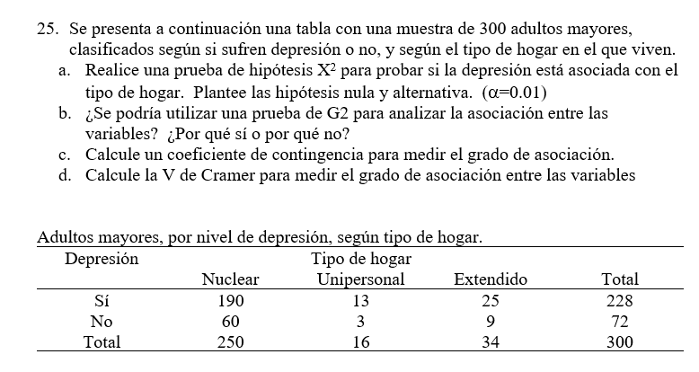

a)
 | depresion | nuclear | unipersonal | extendido | total
 | si | 190 | 13 | 25 | 228 |  | gl
 | no | 60 | 3 | 9 | 72 |  | 2
 | total | 250 | 16 | 34 | 300

 | esperadas | 190 | 12.16 | 25.84
 |  | 60 | 3.84 | 8.16 |  |  | NO SE RECHAZA

 | chi cuadrado calculdo= |  | 5.9914645471

 | prueba x2 |  |  |  |  | CON EL METODO DEL P VALUE
 |  | 0 | 0.058026315789 | 0.027306501548 |  | 0.83712933127
 |  | 0 | 0.18375 | 0.086470588235 |  | P value mayor a alfa no se rechaza

 |  |  | 0.35555340557

b)Si porque los valores esperados son mayores a 5 y la muestra es grande

c) | C= | 0.034406031948 |  | acociacion debil

d) | V= | 0.034426414547 |  | acociacion debil

27
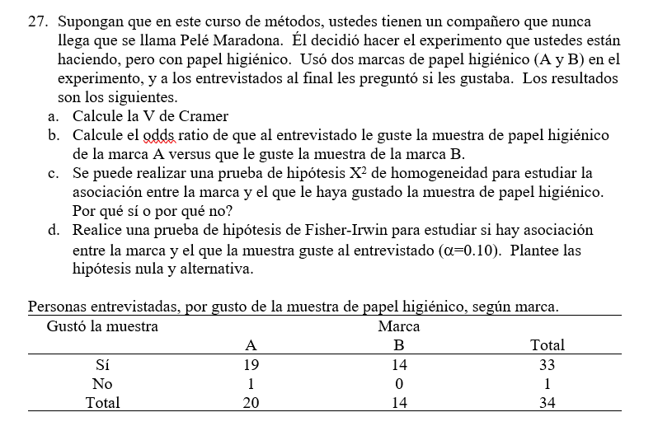

 |  | Gusto la muestra | a | b | total
 |  | si | 19 | 14 | 33
 |  | no | 1 | 0 | 1
 |  | total | 20 | 14 | 34

frecuencias esperadas |  | 19.411764706 | 13.588235294
 |  | 0.58823529412 | 0.41176470588

 |  | 0.008734402852 | 0.01247771836
 |  | 0.28823529412 | 0.41176470588

 |  | 0.72121212121

V de cramer= | 0.14564381625

b)

 | marca A|Que le guste
 | 1-marca A|Que le guste

 | Gusto la muestra | a | b | total
 | si | 19 | 14 | 33 | 0.58823529412
 | no | 1 | 0 | 1
 | total | 20 | 14 | 34

 |  | 20 | 13 | 33 | 0.41176470588
 |  | 0 | 1 | 1
 |  | 20 | 14

 |  |  |  |  | 1

 |  |  |  |  | no se rechaza

29
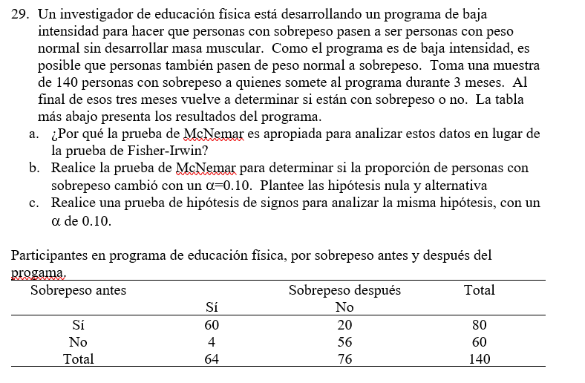

porque Macnemar se basa en los resultados de antes y despues de una prueba o experimento

chi cuadrado tabluat= |  | 2.7055434541
chi cuadrdo calculado= |  | 10.666666667

 | rechazo

PRUEBA DE SIGNOS
20 signos positivos
4 signos negativos

0.001543879509 |  |  | 0.001543879509
 |  |  | menor a alfa se rechaza

31
